张高翔
题号 | 知识领域 | 过程组 | 章节 | 原文引用内容+个人理解
4 | 项目采购管理 | 监控过程组 | 12.3 | 范围增加，肯定要变更；
9 | 项目采购管理 | 收尾过程组 | 12.4.2.4和12.3.2.7 | 1.项目经理用记录管理系统来合同文件; 题中也明确提到了管理合同文件；2.对于答案B,PMO评估的文件才能进组织过程资产
30 | 项目采购管理 | 规划过程组 | 12.1.1.9 | 总价加经济价格调整合同，书中363页，如果卖方的履约期限将跨越相当长的时期（数年），就应该使用本合同类型。
31 | 项目采购管理 | 监控过程组 | 没有 | 题中说了飓风，飓风就是不可抗力，平常听得多；
43 | 项目采购管理 | 执行过程组 | 12.2.2.2
44 | 项目采购管理 | 规划过程组 | 12.1.1.9 | 总价合同风险小
48 | 项目采购管理 | 规划过程组 | 12.1.1.9 | 题中有成本；有20%做奖励；所以是成本加激励费用合同
78 | 项目采购管理 | 执行过程组 | 12.2.2.1
82 | 项目采购管理 | 规划过程组 | 12.1.2.1 | 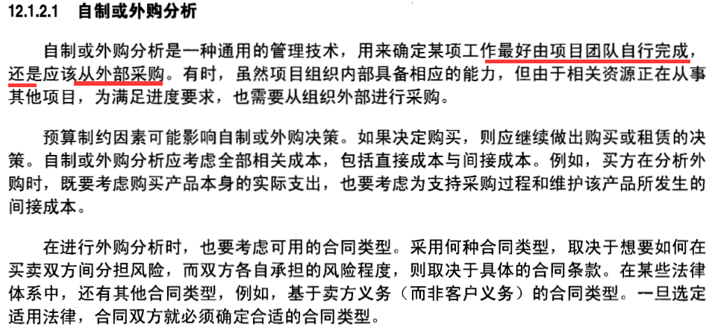
94 | 项目采购管理 | 执行过程组 | 12.2.3.5和12.2.3.6 | 成本加固定费用合同；感觉进度、成本、风险、沟通和采购管理计划都有变化
100 | 项目采购管理 | 规划过程组 | 12.1.2.1 | 还在判断要不要外包，肯定是规划
101 | 项目采购管理 | 规划过程组 | 12.1.1.9 | 总价合同，成本固定，对自己风险小
104 | 项目采购管理 | 收尾过程组 | 12.4.2.2 | 绩效报告和合同变更控制系统不是工具与技术；12.4.2结束采购的工具与技术中没有专家判断；
107 | 项目采购管理 | 规划过程组 | 不知 | 题中说有价格差别；选项中只有一个和报价有关
109 | 项目采购管理 | 规划过程组 | 不知 | 要别人做事，就要说清要做些啥事，工作说明书中可以说明
113 | 项目采购管理 | 规划过程组 | 12.1.1.8 | 图中要服务提供商，选项中只有 合格卖方清单 对应
114 | 项目采购管理 | 执行过程组 | 12.2.2.1
119 | 项目采购管理 | 规划过程组 | 12.1.3.4 | 卖方是否拥有或能合理获得所需的财务资源
140 | 项目采购管理 | 监控过程组 | 12.3
141 | 项目采购管理 | 规划过程组 | 12.1.1.9 | 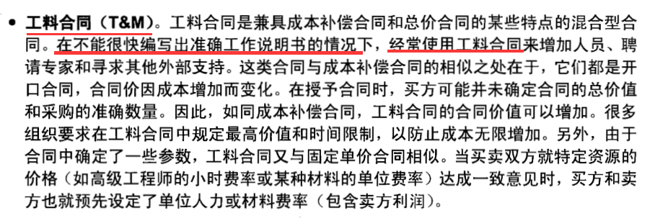
142 | 项目采购管理 | 收尾过程组 | 12.4.2.2
146 | 项目采购管理 | 规划过程组 | 不知 | 租赁与租借的区别如下： 1、租借是将自有资产有偿提供给外方使用，会有经济利益流入；租赁则是从外方有偿租入自己没有的资产，会产生经济利用流出 2、阈的意思是界限，故阈值又叫临界值，是指一个效应能够产生的最低值或最高值； 3、租赁比租借多花3000块一次性成本，但租赁每天比租借少花50-20=30块； 3000 / (50-20)； 租赁到100天后，一次性3000成本已经抵消；租赁还是每天20美元，租借还是50美元每天，所以租赁后续会划得来，这是的阈值就开始
159 | 项目采购管理 | 规划过程组 | 不知 | 价格太低了，存在供应商亏本或完不成的风险，所以要供应商拿出更详细的成本结构的补充详细来说明为什么这么低价格
160 | 项目采购管理 | 规划过程组 | 不知 | 有奖金卖方都会想办法去降低成本，卖方降低成本，买方的成本也下降了； 同步目标包含了降低买方和卖方的成本
166 | 项目采购管理 | 收尾过程组 | 不知 | 要收尾肯定要给成果，并且是核实和签了字的
167 | 项目采购管理 | 收尾过程组 | 不知 | 不知
193 | 项目采购管理 | 监控过程组 | 12.3.2.2和12.3.2.3 | 不知

